Sheet2
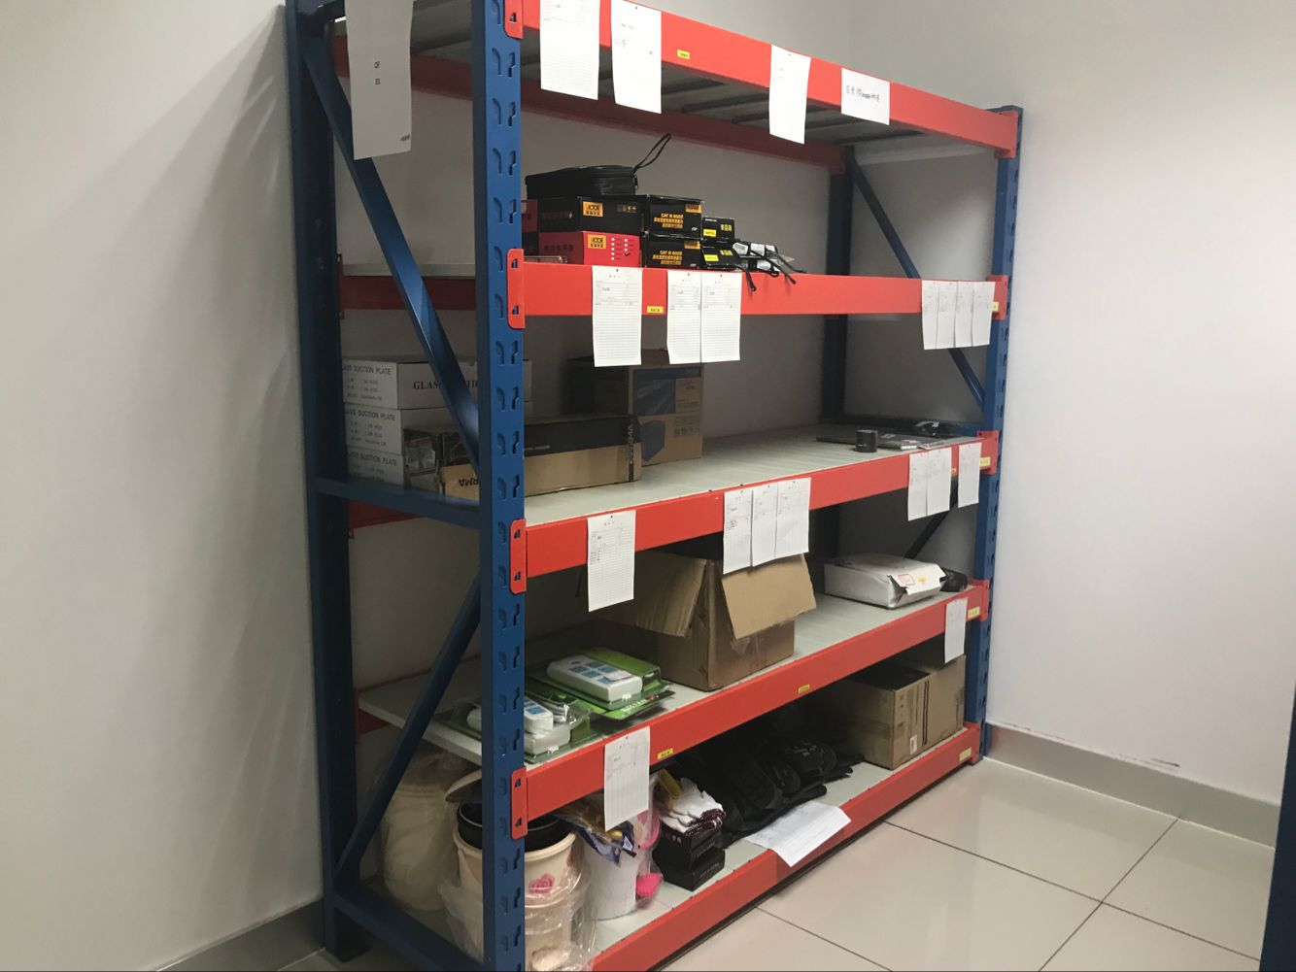
附件1：技术需求及数量表（2020年货架）
序 号 | 货物名称 | 性能参数要求 | 参考品牌与型号 | 单位 | 1号线 |  | 2号线 |  | 3号线 |  | 4号线 |  | 5号线 |  | 2号线东延线 |  | 总数量 | 附图
 |  |  |  |  | 计划序号 | 数量 | 计划序号 | 数量 | 计划序号 | 数量 | 计划序号 | 数量 | 计划序号 | 数量 | 计划序号 | 数量
1 | 仓储货架 | W2000*D600*H2000（mm）， 五层（含顶层）；仓储货架承重大于500kg/层；材质：Q235轧钢型材； 架体为拆装式结构，可根据使用需求上、下自由调整；立柱钢板足1.5mm厚； 横梁钢板足1.5mm厚；层板钢板足0.8mm厚； 配纵向插放A4纸张的磁性标示卡1个(一层一个)，一至四层带防静电胶垫 |  | 组 | 2020-01-WX-22961、2020-01-KY-01928、2020-01-JDX-00674、2020-01-TH-26308 | 270 | 2020-02-WX-25449、2020-02-KY-01502、2020-02-KY-01503、2020-02-TH-23072、2020-02-CL-23635 | 105 | 2020-03-KY-01789、 2020-03-WZ-01039、2020-03-WX-21989、2020-03-CL-25492、2020-03-TH-23447 | 116 | 2020-04-TH-23702、2020-04-TH-24415、2020-04-KY-01255、2020-04-WX-26621、2020-04-WX-26108、2020-04-CL-25698、2020-04-WX-24830 | 343 |  |  | 2020-02-E-WX-26758、2020-02-E-TH-26699 | 15 | 849
2 | 仓储货架 | W2000*D600*H2000（mm），立柱：60*50*1.5mm; 横梁：60*40*1.6mm(P型粱)层板厚度为0.8mm，两板三筋， 货架配侧板和背板其侧板上配可纵向插放A4纸张的磁性标识卡，配可纵向插放A4纸张的磁性标识卡（一层一个） 层数：5层搁板，承载：500kg/层，安全系数1.3，调节高度:50mm倍数调节，表面经酸洗磷化后静电粉末喷涂；材质：Q235轧钢型材 (立柱：蓝色；横梁:桔红色；层板：灰白色) |  | 组 |  |  |  |  |  |  | 2020-04-WZ-00977 | 15 |  |  |  |  | 15 | 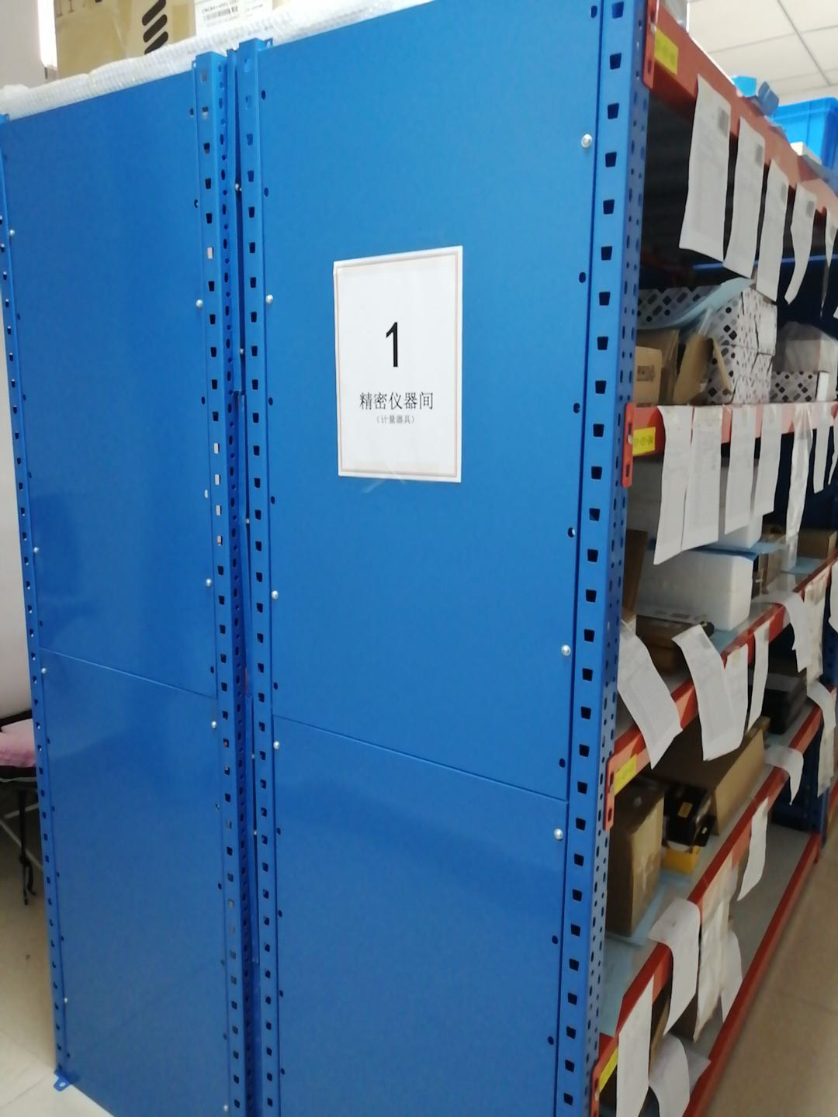 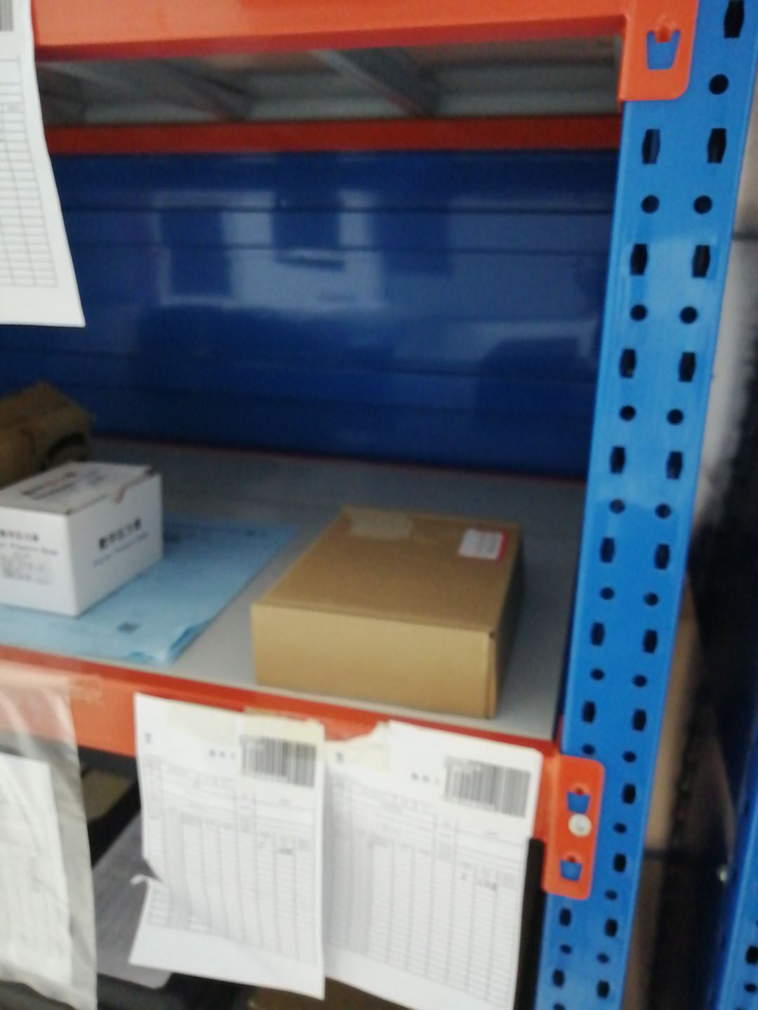
3 | 重型货架 | 规格：W2700(内)*D800*H3525mm，立柱：90*70*2.0mm； 横斜撑：40*25*2.0mm；抱焊粱：120*50*1.5mm护脚厚度为8.0mm， 高度为300mm，层数:3层 横梁4层放货，载重:2.5T/层，安全系数1.3，调节高度:75mm倍数调节，表面全自动静电喷塑处理 |  | 组 |  |  |  |  | 2020-03-WZ-01040 | 6 |  |  |  |  |  |  | 6 | 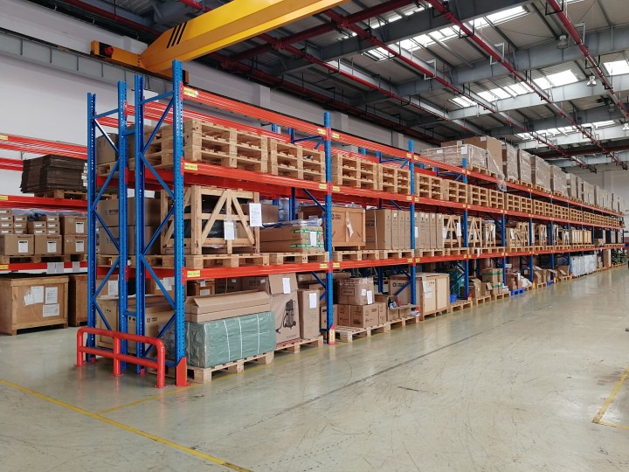
4 | 双面悬臂货架 | 货架规格：1000(中)*1500*1500(W*D*H) mm， 立柱：100*150*2.0mm，拖臂：120*60*2.0mm,背拉：60*40*1.5mm矩形管， 货架连底5层，每臂载重500kg臂长600mm 安全系数：1.3，货架表面经酸洗磷化后静电粉末喷涂处理 |  | 组 |  |  |  |  | 2020-03-WZ-01041 | 20 |  |  |  |  |  |  | 20 | 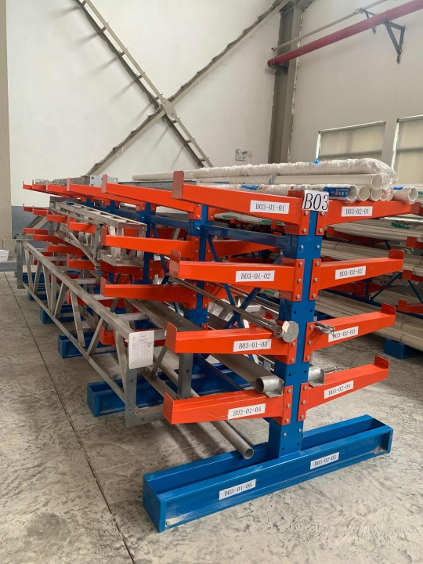
5 | 仓库分类标示牌 | 颜色：黄色 材质：ABS塑料框，含透明膜+双磁铁，三面都可安装磁铁底座。 |  | 个 |  |  | 2020-02-TH-23030、 2020-02-TH-23031 | 120 |  |  |  |  |  |  |  |  | 120
 |  | 合计 |  |  |  | 270 |  | 225 |  | 142 |  | 358 |  | 0 |  |  | 1010

